상품제안서
접이식 보온보냉 가방 [BG158] | 상품코드: F26839

 |  |  |  |  |  |  | 02-412-0044 | www.easy1.co.kr
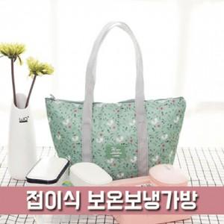

【상세/제작정보】 | 스티커 제작및 부착 비용 별도 문의.

【인쇄/포장옵션】 | 풀칼라 / 포장불가능

【공급단가】 | 수량 | 50~ | 100~ | 500~ | 1,000~ | 2,000~
*VAT별도 | 단가 | 3,180원 | 3,130원 | 3,060원 | 2,980원 | 2,930원

【상품 URL】 | https://easy1.co.kr:443/src/goods_detail.php?gdno=26839

